CAPA
 | #REF!

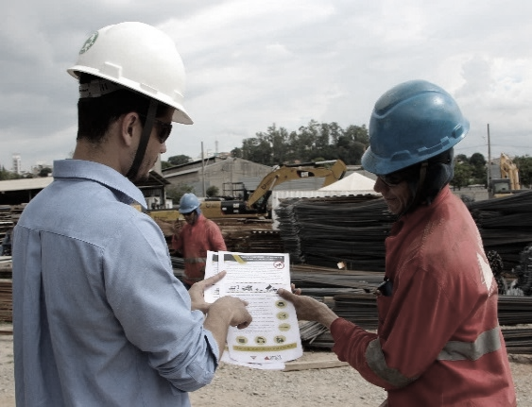
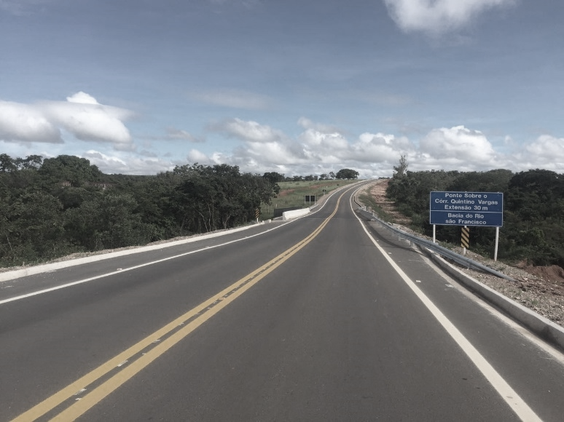


PREÇOS SETOP

FSDFSDFSD

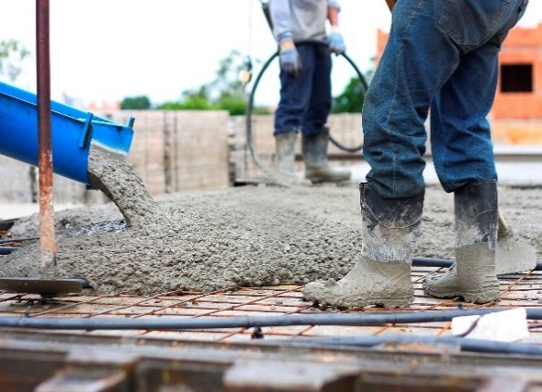
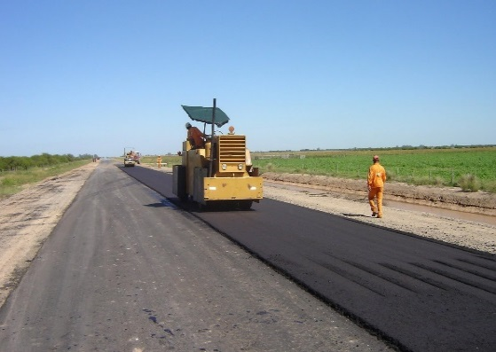
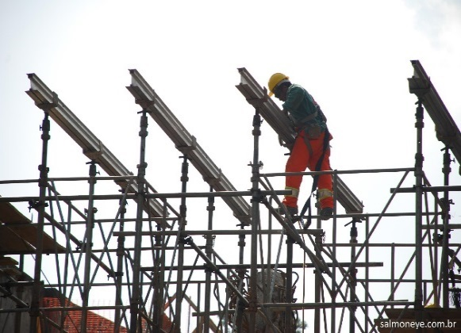

MÊS DE REFERÊNCIA - JUNHO/2022

MUNICÍPIOS
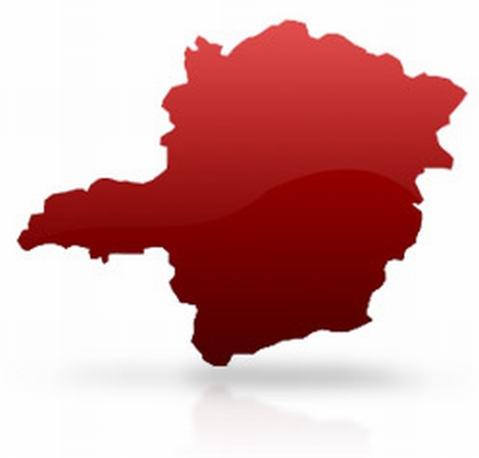

"Havendo divergências entre quaisquer dados informados no arquivo PDF disponibilizado para download e nos arquivos fonte armazenados na sede da SEINFRA, serão considerados válidos estes últimos, para efeito de referência."

MUNICÍPIOS DA REGIÃO CENTRAL:
Abaeté | Cristais | Lagoa Santa |  | Ribeirão Vermelho
Aguanil | Crucilândia | Lavras |  | Rio Acima
Araçaí | Curvelo | Leandro Ferreira |  | Rio Manso
Araújos | Desterro de Entre Rios | Luz |  | Rio Vermelho
Arcos | Divinolândia de Minas | Maravilhas |  | Ritápolis
Augusto de Lima | Divinópolis | Mário Campos |  | Sabará
Baldim | Dom Joaquim | Martinho Campos |  | Sabinópolis
Bambuí | Dores de Guanhães | Materlândia |  | Santa Bárbara
Barão de Cocais | Dores do Indaiá | Mateus Leme |  | Santa Efigênia de Minas
Belo Horizonte | Doresópolis | Matozinhos |  | Santa Luzia
Belo Vale | Esmeraldas | Medeiros |  | Santa Maria de Itabira
Betim | Estrela do Indaiá | Moeda |  | Santana de Pirapama
Biquinhas | Felixlândia | Moema |  | Santana do Jacaré
Bom Despacho | Ferros | Morada Nova de Minas |  | Santana do Riacho
Bom Jesus do Amparo | Florestal | Morro da Garça |  | Santo Antônio do Amparo
Bom Sucesso | Formiga | Morro do Pilar |  | Santo Antônio do Monte
Bonfim | Fortuna de Minas | Nova Lima |  | Santo Antônio do Rio Abaixo
Brumadinho | Frei Lagonegro | Nova Serrana |  | Santo Hipólito
Buenópolis | Funilândia | Nova União |  | São Francisco de Paula
Cachoeira da Prata | Gonzaga | Oliveira |  | São Geraldo da Piedade
Caetanópolis | Guanhães | Onça de Pitangui |  | São Gonçalo do Pará
Caeté | Guapé | Paineiras |  | São Gonçalo do Rio Abaixo
Camacho | Ibirité | Pains |  | São João Evangelista
Campo Belo | Ibituruna | Papagaios |  | São Joaquim de Bicas
Cana Verde | Igarapé | Pará de Minas |  | São José da Lapa
Candeias | Igaratinga | Paraopeba |  | São José da Varginha
Cantagalo | Iguatama | Passa Tempo |  | São José do Jacuri
Capim Branco | Ijaci | Passabém |  | São Pedro do Suaçuí
Carmésia | Ingaí | Paulistas |  | São Roque de Minas
Carmo da Mata | Inhaúma | Peçanha |  | São Sebastião do Oeste
Carmo do Cajuru | Inimutaba | Pedra do Indaiá |  | São Sebastião do Rio Preto
Carmópolis de Minas | Itabira | Pedro Leopoldo |  | São Tiago
Carrancas | Itabirito | Pequi |  | Sardoá
Catas Altas | Itaguara | Perdigão |  | Sarzedo
Cedro do Abaeté | Itambé do Mato Dentro | Perdões |  | Senhora do Porto
Cláudio | Itapecerica | Piedade dos Gerais |  | Serra da Saudade
Coluna | Itatiaiuçu | Pimenta |  | Sete Lagoas
Conceição do Mato Dentro | Itaúna | Piracema |  | Tapiraí
Conceição do Pará | Itumirim | Pitangui |  | Taquaraçu de Minas
Confins | Itutinga | Piumhi |  | Três Marias
Contagem | Jaboticatubas | Pompéu |  | Vargem Bonita
Cordisburgo | Japaraíba | Presidente Juscelino |  | Vespasiano
Corinto | Jequitibá | Prudente de Morais |  | Virginópolis
Coroaci | João Monlevade | Quartel Geral |  | Virgolândia
Córrego Danta | Juatuba | Raposos
Córrego Fundo | Lagoa da Prata | Ribeirão das Neves

MUNICÍPIOS DA REGIÃO JEQUITINHONHA E MUCURI:
Água Boa | Jordânia
Águas Formosas | José Gonçalves de Minas
Águas Vermelhas | José Raydan
Almenara | Ladainha
Alvorada de Minas | Leme do Prado
Angelândia | Machacalis
Araçuaí | Malacacheta
Aricanduva | Mata Verde
Ataléia | Medina
Bandeira | Minas Novas
Berilo | Monjolos
Bertópolis | Monte Formoso
Cachoeira de Pajeú | Nanuque
Campanário | Novo Cruzeiro
Capelinha | Novo Oriente de Minas
Caraí | Ouro Verde de Minas
Carbonita | Padre Paraíso
Carlos Chagas | Palmópolis
Catuji | Pavão
Chapada do Norte | Pedra Azul
Comercinho | Ponto dos Volantes
Congonhas do Norte | Poté
Couto de Magalhães de Minas | Presidente Kubitschek
Crisólita | Rio do Prado
Datas | Rubim
Diamantina | Salto da Divisa
Divisa Alegre | Santa Helena de Minas
Divisópolis | Santa Maria do Salto
Felício dos Santos | Santa Maria do Suaçuí
Felisburgo | Santo Antônio do Itambé
Francisco Badaró | Santo Antônio do Jacinto
Franciscópolis | São Gonçalo do Rio Preto
Frei Gaspar | São Sebastião do Maranhão
Fronteira dos Vales | Senador Modestino Gonçalves
Gouveia | Serra Azul de Minas
Itaipé | Serra dos Aimorés
Itamarandiba | Serro
Itambacuri | Setubinha
Itaobim | Teófilo Otoni
Itinga | Turmalina
Jacinto | Umburatiba
Jenipapo de Minas | Veredinha
Jequitinhonha | Virgem da Lapa
Joaíma

MUNICÍPIOS DA REGIÃO LESTE:
Abre Campo | Chácara |  | Imbé de Minas
Acaiaca | Chalé |  | Inhapim
Açucena | Chiador |  | Ipaba
Aimorés | Cipotânea |  | Ipanema
Além Paraíba | Coimbra |  | Ipatinga
Alfredo Vasconcelos | Conceição da Barra de Minas |  | Itabirinha
Alpercata | Conceição de Ipanema |  | Itamarati de Minas
Alto Caparaó | Congonhas |  | Itanhomi
Alto Jequitibá | Conselheiro Lafaiete |  | Itaverava
Alto Rio Doce | Conselheiro Pena |  | Itueta
Alvarenga | Coronel Fabriciano |  | Jaguaraçu
Alvinópolis | Coronel Pacheco |  | Jampruca
Amparo do Serra | Coronel Xavier Chaves |  | Jeceaba
Andrelândia | Córrego Novo |  | Jequeri
Antônio Carlos | Cristiano Otoni |  | Joanésia
Antônio Dias | Cuparaque |  | Juiz de Fora
Antônio Prado de Minas | Descoberto |  | Lagoa Dourada
Aracitaba | Desterro do Melo |  | Lajinha
Arantina | Diogo de Vasconcelos |  | Lamim
Araponga | Dionísio |  | Laranjal
Argirita | Divinésia |  | Leopoldina
Astolfo Dutra | Divino |  | Liberdade
Barão de Monte Alto | Divino das Laranjeiras |  | Lima Duarte
Barbacena | Dom Cavati |  | Luisburgo
Barra Longa | Dom Silvério |  | Madre de Deus de Minas
Barroso | Dona Eusébia |  | Manhuaçu
Bela Vista de Minas | Dores de Campos |  | Manhumirim
Belmiro Braga | Dores do Turvo |  | Mantena
Belo Oriente | Durandé |  | Mar de Espanha
Bias Fortes | Engenheiro Caldas |  | Mariana
Bicas | Entre Folhas |  | Marilac
Bocaina de Minas | Entre Rios de Minas |  | Maripá de Minas
Bom Jardim de Minas | Ervália |  | Marliéria
Bom Jesus do Galho | Espera Feliz |  | Martins Soares
Brás Pires | Estrela Dalva |  | Mathias Lobato
Braúnas | Eugenópolis |  | Matias Barbosa
Bugre | Ewbank da Câmara |  | Matipó
Caiana | Faria Lemos |  | Mendes Pimentel
Cajuri | Fernandes Tourinho |  | Mercês
Canaã | Fervedouro |  | Mesquita
Caparaó | Frei Inocêncio |  | Miradouro
Capela Nova | Galiléia |  | Miraí
Capitão Andrade | Goiabeira |  | Muriaé
Caputira | Goianá |  | Mutum
Caranaíba | Governador Valadares |  | Nacip Raydan
Carandaí | Guaraciaba |  | Naque
Carangola | Guarani |  | Nazareno
Caratinga | Guarará |  | Nova Belém
Casa Grande | Guidoval |  | Nova Era
Cataguases | Guiricema |  | Nova Módica
Catas Altas da Noruega | Iapu |  | Olaria
Central de Minas | Ibertioga |  | Oliveira Fortes

MUNICÍPIOS DA REGIÃO LESTE:
Oratórios | Rosário da Limeira |  | Sericita
Orizânia | Santa Bárbara do Leste |  | Silveirânia
Ouro Branco | Santa Bárbara do Monte Verde |  | Simão Pereira
Ouro Preto | Santa Bárbara do Tugúrio |  | Simonésia
Paiva | Santa Cruz de Minas |  | Sobrália
Palma | Santa Cruz do Escalvado |  | Tabuleiro
Passa Vinte | Santa Margarida |  | Taparuba
Patrocínio do Muriaé | Santa Rita de Ibitipoca |  | Tarumirim
Paula Cândido | Santa Rita de Jacutinga |  | Teixeiras
Pedra Bonita | Santa Rita de Minas |  | Timóteo
Pedra do Anta | Santa Rita do Itueto |  | Tiradentes
Pedra Dourada | Santana de Cataguases |  | Tocantins
Pedro Teixeira | Santana do Deserto |  | Tombos
Pequeri | Santana do Garambéu |  | Tumiritinga
Periquito | Santana do Manhuaçu |  | Ubá
Pescador | Santana do Paraíso |  | Ubaporanga
Piau | Santana dos Montes |  | Urucânia
Piedade de Caratinga | Santo Antônio do Aventureiro |  | Vargem Alegre
Piedade de Ponte Nova | Santo Antônio do Grama |  | Vermelho Novo
Piedade do Rio Grande | Santos Dumont |  | Viçosa
Pingo d'Água | São Brás do Suaçuí |  | Vieiras
Piranga | São Domingos das Dores |  | Visconde do Rio Branco
Pirapetinga | São Domingos do Prata |  | Volta Grande
Piraúba | São Félix de Minas
Pocrane | São Francisco do Glória
Ponte Nova | São Geraldo
Porto Firme | São Geraldo do Baixio
Prados | São João del Rei
Presidente Bernardes | São João do Manhuaçu
Queluzito | São João do Manteninha
Raul Soares | São João do Oriente
Recreio | São João Nepomuceno
Reduto | São José da Safira
Resende Costa | São José do Divino
Resplendor | São José do Goiabal
Ressaquinha | São José do Mantimento
Rio Casca | São Miguel do Anta
Rio Doce | São Pedro dos Ferros
Rio Espera | São Sebastião da Vargem Alegre
Rio Novo | São Sebastião do Anta
Rio Piracicaba | Sem-Peixe
Rio Pomba | Senador Cortes
Rio Preto | Senador Firmino
Rochedo de Minas | Senhora de Oliveira
Rodeiro | Senhora dos Remédios

MUNICÍPIOS DA REGIÃO NORTE:
Berizal | Mamonas
Bocaiúva | Manga
Bonito de Minas | Matias Cardoso
Botumirim | Mato Verde
Brasília de Minas | Mirabela
Buritizeiro | Miravânia
Campo Azul | Montalvânia
Capitão Enéas | Monte Azul
Catuti | Montes Claros
Claro dos Poções | Montezuma
Cônego Marinho | Ninheira
Coração de Jesus | Nova Porteirinha
Coronel Murta | Novorizonte
Cristália | Olhos-d'Água
Curral de Dentro | Padre Carvalho
Engenheiro Navarro | Pai Pedro
Espinosa | Patis
Francisco Dumont | Pedras de Maria da Cruz
Francisco Sá | Pintópolis
Fruta de Leite | Pirapora
Gameleiras | Ponto Chique
Glaucilândia | Porteirinha
Grão Mogol | Riacho dos Machados
Guaraciama | Rio Pardo de Minas
Ibiaí | Rubelita
Ibiracatu | Salinas
Icaraí de Minas | Santa Cruz de Salinas
Indaiabira | Santa Fé de Minas
Itacambira | Santo Antônio do Retiro
Itacarambi | São Francisco
Jaíba | São João da Lagoa
Janaúba | São João da Ponte
Januária | São João das Missões
Japonvar | São João do Pacuí
Jequitaí | São João do Paraíso
Joaquim Felício | São Romão
Josenópolis | Serranópolis de Minas
Juramento | Taiobeiras
Juvenília | Ubaí
Lagoa dos Patos | Vargem Grande do Rio Pardo
Lassance | Várzea da Palma
Lontra | Varzelândia
Luislândia | Verdelândia

MUNICÍPIOS DA REGIÃO SUL:
Aiuruoca | Consolação | Monte Sião |  | Soledade de Minas
Alagoa | Coqueiral | Munhoz |  | Tocos do Moji
Albertina | Cordislândia | Muzambinho |  | Toledo
Alfenas | Córrego do Bom Jesus | Natércia |  | Três Corações
Alpinópolis | Cristina | Nepomuceno |  | Três Pontas
Alterosa | Cruzília | Nova Resende |  | Turvolândia
Andradas | Delfim Moreira | Olímpio Noronha |  | Varginha
Arceburgo | Delfinópolis | Ouro Fino |  | Virgínia
Areado | Divisa Nova | Paraguaçu |  | Wenceslau Braz
Baependi | Dom Viçoso | Paraisópolis
Bandeira do Sul | Elói Mendes | Passa Quatro
Boa Esperança | Espírito Santo do Dourado | Passos
Bom Jesus da Penha | Estiva | Pedralva
Bom Repouso | Extrema | Piranguçu
Borda da Mata | Fama | Piranguinho
Botelhos | Fortaleza de Minas | Poço Fundo
Brazópolis | Gonçalves | Poços de Caldas
Bueno Brandão | Guaranésia | Pouso Alegre
Cabo Verde | Guaxupé | Pouso Alto
Cachoeira de Minas | Heliodora | Pratápolis
Caldas | Ibiraci | Santa Rita de Caldas
Camanducaia | Ibitiúra de Minas | Santa Rita do Sapucaí
Cambuí | Ilicínea | Santana da Vargem
Cambuquira | Inconfidentes | São Bento Abade
Campanha | Ipuiúna | São Gonçalo do Sapucaí
Campestre | Itajubá | São João Batista do Glória
Campo do Meio | Itamogi | São João da Mata
Campos Gerais | Itamonte | São José da Barra
Capetinga | Itanhandu | São José do Alegre
Capitólio | Itapeva | São Lourenço
Careaçu | Itaú de Minas | São Pedro da União
Carmo da Cachoeira | Jacuí | São Sebastião da Bela Vista
Carmo de Minas | Jacutinga | São Sebastião do Paraíso
Carmo do Rio Claro | Jesuânia | São Sebastião do Rio Verde
Carvalhópolis | Juruaia | São Thomé das Letras
Carvalhos | Lambari | São Tomás de Aquino
Cássia | Luminárias | São Vicente de Minas
Caxambu | Machado | Sapucaí-Mirim
Claraval | Maria da Fé | Senador Amaral
Conceição da Aparecida | Marmelópolis | Senador José Bento
Conceição das Pedras | Minduri | Seritinga
Conceição do Rio Verde | Monsenhor Paulo | Serrania
Conceição dos Ouros | Monte Belo | Serranos
Congonhal | Monte Santo de Minas | Silvianópolis

MUNICÍPIOS DA REGIÃO TRIÂNGULO E ALTO PARANAÍBA:
Abadia dos Dourados | Iturama
Água Comprida | João Pinheiro
Araguari | Lagamar
Araporã | Lagoa Formosa
Arapuá | Lagoa Grande
Araxá | Limeira do Oeste
Arinos | Matutina
Bonfinópolis de Minas | Monte Alegre de Minas
Brasilândia de Minas | Monte Carmelo
Buritis | Natalândia
Cabeceira Grande | Nova Ponte
Cachoeira Dourada | Paracatu
Campina Verde | Patos de Minas
Campo Florido | Patrocínio
Campos Altos | Pedrinópolis
Canápolis | Perdizes
Capinópolis | Pirajuba
Carmo do Paranaíba | Planura
Carneirinho | Prata
Cascalho Rico | Pratinha
Centralina | Presidente Olegário
Chapada Gaúcha | Riachinho
Comendador Gomes | Rio Paranaíba
Conceição das Alagoas | Romaria
Conquista | Sacramento
Coromandel | Santa Juliana
Cruzeiro da Fortaleza | Santa Rosa da Serra
Delta | Santa Vitória
Dom Bosco | São Francisco de Sales
Douradoquara | São Gonçalo do Abaeté
Estrela do Sul | São Gotardo
Formoso | Serra do Salitre
Fronteira | Tapira
Frutal | Tiros
Grupiara | Tupaciguara
Guarda-Mor | Uberaba
Guimarânia | Uberlândia
Gurinhatã | Unaí
Ibiá | União de Minas
Indianópolis | Uruana de Minas
Ipiaçu | Urucuia
Iraí de Minas | Varjão de Minas
Itapagipe | Vazante
Ituiutaba | Veríssimo

ENCARGOS SOCIAIS EDIFICAÇÕES
DEMONSTRATIVO DOS ENCARGOS SOCIAIS - OBRAS DE EDIFICAÇÃO

MINAS GERAIS |  |  |  |  | VIGÊNCIA A PARTIR DE 10/2021

ENCARGOS SOCIAIS SOBRE A MÃO DE OBRA
CÓDIGO | DESCRIÇÃO | COM DESONERAÇÃO |  | SEM DESONERAÇÃO
 |  | HORISTA % | MENSALISTA % | HORISTA % | MENSALISTA %
GRUPO A
A1 | INSS | 0.00% | 0.00% | 20.00% | 20.00%
A2 | SESI | 1.50% | 1.50% | 1.50% | 1.50%
A3 | SENAI | 1.00% | 1.00% | 1.00% | 1.00%
A4 | INCRA | 0.20% | 0.20% | 0.20% | 0.20%
A5 | SEBRAE | 0.60% | 0.60% | 0.60% | 0.60%
A6 | Salário Educação | 2.50% | 2.50% | 2.50% | 2.50%
A7 | Seguro Contra Acidentes de Trabalho | 3.00% | 3.00% | 3.00% | 3.00%
A8 | FGTS | 8.00% | 8.00% | 8.00% | 8.00%
A9 | SECONCI | 1.20% | 1.20% | 1.20% | 1.20%
A | Total | 18.00% | 18.00% | 38.00% | 38.00%
GRUPO B
B1 | Repouso Semanal Remunerado | 17.76% | Não Incide | 17.76% | Não Incide
B2 | Feriados | 3.68% | Não Incide | 3.68% | Não Incide
B3 | Auxílio - Enfermidade | 0.87% | 0.66% | 0.87% | 0.66%
B4 | 13º Salário | 10.92% | 8.33% | 10.92% | 8.33%
B5 | Licença Paternidade | 0.07% | 0.06% | 0.07% | 0.06%
B6 | Faltas Justificadas | 0.73% | 0.56% | 0.73% | 0.56%
B7 | Dias de Chuva | 1.06% | Não Incide | 1.06% | Não Incide
B8 | Auxílio Acidente de Trabalho | 0.10% | 0.08% | 0.10% | 0.08%
B9 | Férias Gozadas | 11.57% | 8.83% | 11.57% | 8.83%
B10 | Salário Maternidade | 0.03% | 0.02% | 0.03% | 0.02%
B | Total | 46.78% | 18.54% | 46.78% | 18.54%
GRUPO C
C1 | Aviso Prévio Indenizado | 5.89% | 4.50% | 5.89% | 4.50%
C2 | Aviso Prévio Trabalhado | 0.14% | 0.11% | 0.14% | 0.11%
C3 | Férias Indenizadas | 2.34% | 1.78% | 2.34% | 1.78%
C4 | Depósito Rescisão Sem Justa Causa | 3.24% | 2.47% | 3.24% | 2.47%
C5 | Indenização Adicional | 0.50% | 0.38% | 0.50% | 0.38%
C | Total | 12.11% | 9.24% | 12.11% | 9.24%
GRUPO D
D1 | Reincidência de Grupo A sobre Grupo B | 8.42% | 3.34% | 17.78% | 7.05%
D2 | Reincidência de Grupo A sobre Aviso Prévio Trabalhado e Reincidência do FGTS sobre Aviso Prévio Indenizado | 0.50% | 0.38% | 0.52% | 0.40%
D | Total | 8.92% | 3.72% | 18.30% | 7.45%
TOTAL (A+B+C+D) |  | 85.81% | 49.50% | 115.19% | 73.23%

Fonte: Informação Di as de Chuva – INMET
Fonte SINAPI:
https://www.caixa.gov.br/Downloads/sinapi-manual-de-metodologias-e-conceitos/Livro2_SINAPI_Calculos_e_Parametros_3_Edicao_Digital.pdf

